ejemplo
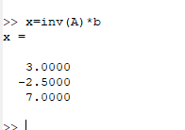
>> A=[3 -0.1 -0.2;0.1 7 -0.3;0.3 -0.2 10]
A =

3.0000 -0.1000 -0.2000
0.1000 7.0000 -0.3000
0.3000 -0.2000 10.0000

>> b=[7.85; -19.3; 71.4]
b =

78,500
-193,000
714,000

>> x=inv(A)*b
x =

